Leht1
HEKAMERK OÜ |  |  |  |  | 4.06
LEIVA 4, 12618 TALLINN
TEL. 6776 300 | info@hekamerk.ee

HINNAKIRI VEEBRUAR 2016 |  | VEEBRUAR 2024

GAASITORUSTIKU PRESSLIITMIKUD
 |  |  | PARTNERI SOODUSTUS: |  | 0%
 | KOOD | MÕÕT |  | HIND | HIND
 |  |  |  | KM-TA | KM-TA

PÕLVED 90° S/V 10001

 | 110001A15 | 15 |  | 2.75
 | 110001A18 | 18 |  | 3.51
 | 110001A22 | 22 |  | 4.61
 | 110001A28 | 28 |  | 10.01

PÕLVED 90° S/S 10002
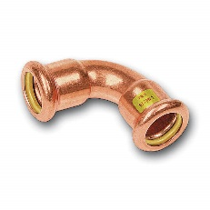
 | 110002A15 | 15 |  | 3.09
 | 110002A18 | 18 |  | 3.79
 | 110002A22 | 22 |  | 4.80
 | 110002A28 | 28 |  | 9.52
 | 110002A35 | 35 |  | 17.74

PÕLVED 45° S/V 10040

 | 11004015 | 15 |  | 3.34
 | 11004018 | 18 |  | 3.54
 | 11004022 | 22 |  | 4.74

PÕLVED 45° S/S 10041

 | 11004115 | 15 |  | 3.47
 | 11004118 | 18 |  | 3.75
 | 11004122 | 22 |  | 4.40

MUHVID S/S 10270

 | 11027015 | 15 |  | 3.11
 | 11027018 | 18 |  | 3.87
 | 11027022 | 22 |  | 4.55
 | 11027028 | 28 |  | 7.77
 | 11027035 | 35 |  | 11.04

ÜLEMINEKUD S/V 10243

 | 1102432215 | 22 x 15 |  | 3.11
 | 1102432218 | 22 x 18 |  | 3.09
 | 1102432822 | 28 x 22 |  | 7.72
 | 1102433528 | 35 x 28 |  | 10.72

OTSELIITED VK 11243
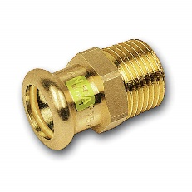
 | 1112431512 | 15 x 1/2" |  | 3.14
 | 1112431812 | 18 x 1/2" |  | 4.05
 | 1112431834 | 18 x 3/4" |  | 5.00
 | 1112432212 | 22 x 1/2" |  | 6.89
 | 1112432234 | 22 x 3/4" |  | 7.09
 | 111243281 | 28 x 1" |  | 10.20
 | 11124335114 | 35 x 1 1/4" |  | 24.14

OTSELIITED SK 11270

 | 1112701512 | 15 x 1/2" |  | 3.78
 | 1112701812 | 18 x 1/2" |  | 5.31
 | 1112702212 | 22 x 1/2" |  | 7.12
 | 1112702234 | 22 x 3/4" |  | 7.04
 | 111270221 | 22 x 1" |  | 8.42
 | 111270281 | 28 x 1" |  | 10.98

KOLMIKUD 10130

 | 11013015 | 15 |  | 4.59
 | 11013022 | 22 |  | 7.51
 | 11013028 | 28 |  | 12.19
 | 11013035 | 35 |  | 21.98

ÜLEMINEKUKOLMIKUD 10130

 | 110130221522 | 22 x 15 x 22 |  | 6.72

